주제검토
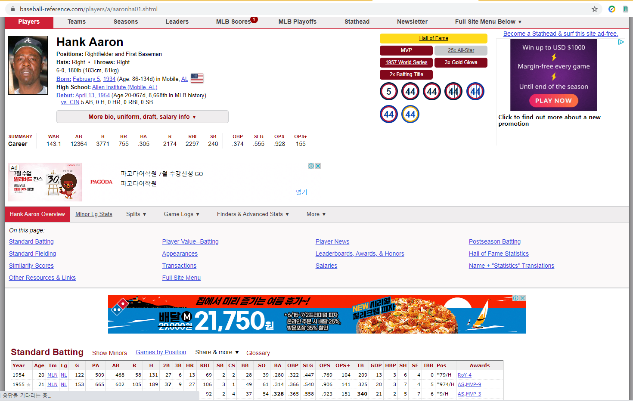
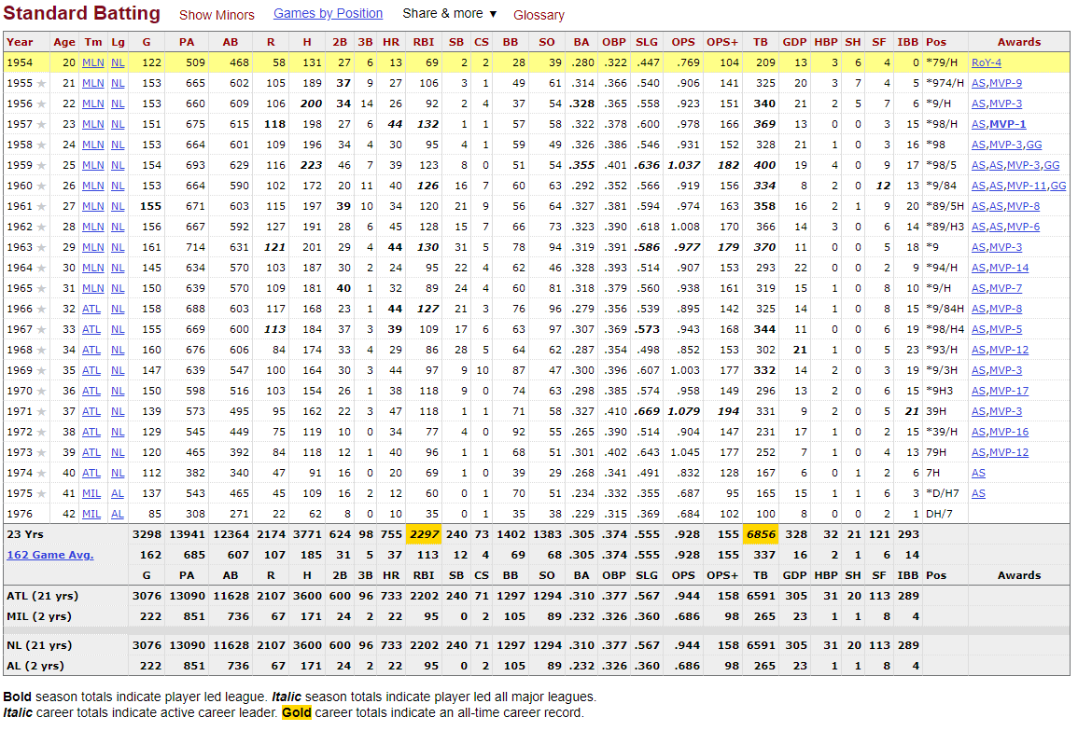
제목 |  | 야구 분석(부제:몇대몇)
주서비스 |  | (야구 시합 승률 예측)
 |  | 야구 시합 분석

보조서비스 |  | 선수 상세 분석표

 |  | 선수 변경 공지사항
 |  | 뉴스 게시판
 |  | 팀별 자유 게시판
 |  | 관리자페이지

 |  | 내정보

데이터 | 수집 | KBO 야구 기록
 | 분석 -> 기초 통계, 점유율, trend chart, pareto-gram | 1. 야구 기록을 토대로 기초통계 자료 분석 - 년도별, 팀별, 선수별 실적 및 승률 2. A vs B 형태로 실적 및 승률 비교 **https://www.zenodds.com/ 분석모델 참고
 | 예측 | 매 경기에 대한 승률 예측 모델 검토 **검토 결과 분석자료를 기반으로 예측 모델 설계가 필요함.
 | 시각화
벤치마킹 참고 사이트 |  | https://www.zenodds.com/ http://www.statiz.co.kr/main.php KBO - https://www.koreabaseball.com/Default.aspx

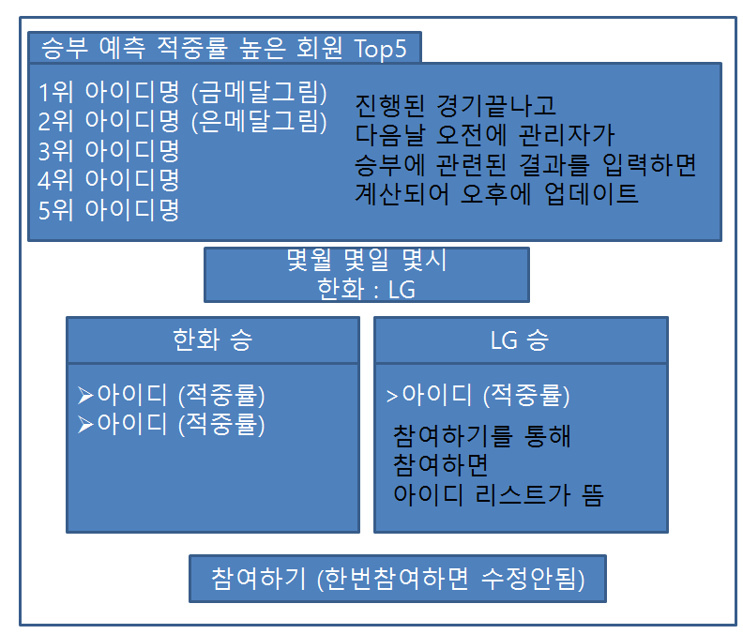
 |  | 최근 5경기를 기준으로 추세 검토
 |  | 전체 144경기 | 적중률 = 맞춘수/참여한 승부예측수

 |  | 숙제
 |  | 1. 어떤 분석 모델을 가져것인가(기능)
 |  | 2. 어떤 형태로 나타낼 것인가
 |  | 3. 벤치마킹 사이트에서 가져오거나 추가하고 싶은 기능/게시판

벤치마킹 사이트에서 가져오거나 추가하고 싶은 기능/게시판
아리 | 공지사항 | http://www.statiz.co.kr/community_viewlist.php?keyword=STATIZ_ARTICLE_NOTIFY
 | 자유게시판-댓글기능 |  | 게시물 신고 기능 추가
 | 뉴스게시판 |  | 뉴스게시판 - data는 어디서? 어떻게? 수집 주기는?
 | FAQ or Q&A |  | FAQ에 대한 항목 선정 필요…. 자료 오류 및 누락에 대한 접수(신고) 게시판 추가
 | 관리자 게시판 | 크롤링 데이터 중 에러있는 데이터 수정 , 회원관리 | 에러 데이터 수정 -> 모든 db 자료 조회 및 수정 권한이 필요. 게시물(공지사항 등) 등록, 삭제
 | 예측 공유 및 명예의전당 | https://www.zenodds.com/pickster/share/proto | 예측 공유 - 구체적인 예측 공유 안이 필요할듯 공유 형태, 명예의전당 선정 방식, 명예의전당 노출 방식 등
 | 선수정보 게시판 | 주요기록 http://www.statiz.co.kr/player.php?birth=1988-03-01&name=%EC%96%91%ED%98%84%EC%A2%85 | 팀단위 게시판으로 분류 각 팀 게시판을 선택하면 소속 선수 게시판 형태로? 선수를 클릭하면 프로필 및 최근 경기 기록 정보 노출? | 팀 선택 -> 선수선택 -> MLB 선수 정보 사이트 벤치마킹 (한페이지에 프로필과 성적 다넣음)
 |  | 선수프로필 https://www.koreabaseball.com/Player/Register.aspx | -> 선수 기본 프로필 정보 자료 수집 필요 - 프로필 기록 하단으로 선수 실적 및 성과 등을 노출
 | 팀 정보 게시판 | 팀 분석 (WAA) http://www.statiz.co.kr/team.php?cteam=KIA%2B%ED%95%B4%ED%83%9C&year=2020 | -> 분석 관련 자료는 어떻게? 게시판 형태는 어떻게? | 종합 팀 순위 정보 -> 팀선택 -> 팀의 세부정보
 |  | 팀순위 https://www.koreabaseball.com/TeamRank/TeamRank.aspx | -> 기본 팀 순위 및 팀 평가지표 추가 여부 검토
 | 기타 | 선수의 몸매 (=>선수프로필/ 키,몸무게 =>비만율,정상,저체중구함)와 개인 성과(=>주요기록 /홈런? 삼진? 승? Era(방어율) 주요기록을 상중하로 onehot한다?? ) 분석,예측,머신러닝?? 선수들의 몸매분포와 팀승리 or 팀순위 | 1. 선수의 몸매 - 선수 기본 프로필 정보와 다소 중복될 수 있는 사항 - 비만율 측정 기준은? 2. 개인 성과 - 선수 정보 게시판의 정보와 중복됨 3. 몸매분포와 팀승리 및 팀순위 - 상관관계가 있어야만 적용이 가능할 듯(상관분석이 먼저 되어야 함) 1. 2번은 별도 기능보다는 선수게시판에 해당 기능을 추가하는 쪽이 좋을 듯함. | 비만율 측정 : BMI 지수 = 몸무게(kg) ÷ (신장(m) × 신장(m))
 |  | 기타 - 야구 지식 또는 통계 자료 게시판 | 야구 기초 지식(용어, 약어등) 또는 통계분석에 대한 게시판(상기 3번등)
 |  | MLB 선수들 프로필 및 주요기록 모음 사이트 https://www.baseball-reference.com/players/a/aaronha01.shtml
 | 경기 일정/결과 게시판 | 일정 - 경기 일정(언제, 어디서, 누가) 노출 및 A vs B 비교 분석 정보 노출 결과 - 상기 정보에 경기 결과 정보 추가(경기 로그 노출은 검토 필요)
 | data 수집 | 1. 뉴스게시판 - 어디서, 어떻게, 수집 주기는? 2. 팀 및 야구 선수 정보 및 과거 야구 기록 정보 - 무엇을, 어디서, 어떻게, 수집주기는? |  | 팀 및 야구 선수 정보 및 과거 야구 기록 정보 - 무엇을, 어디서, 어떻게, 수집주기는?
 | data 분석 | 어떤 data를 어떤 정보로 가공할 것인가? |  | 선수정보 KBO에서 나눠져 있는 정보들을 -> MLB 선수정보 사이트처럼 한 페이지에 다넣음
 | data 시각화 | 노출 형태는 어떻게 할 것인가? |  | 표데이터 그대로 수집해서 -> 표데이터로 보여줌 (여러 시각화에 대한 논의 필요)
벤치마킹 사이트에서 가져오거나 추가하고 싶은 기능/게시판 |  |  |  | 선수, 팀관련 정보 수집은 1년에 한번
최현우 | 1. 경기일정게시판 | 경기상세일정조회, 지난경기결과조회
 |  | http://www.statiz.co.kr/schedule.php
 | 2. 관람후기게시판 | 지난경기결과조회 페이지 댓글 기능
 | 3. 역대관중현황 그래프 시각화 | https://www.koreabaseball.com/History/Crowd/History.aspx

 | 비고

